בחירת מותג
אנא בחר מותג להצגת מחירון




מחירון PEUGEOT
מחירון CITROEN

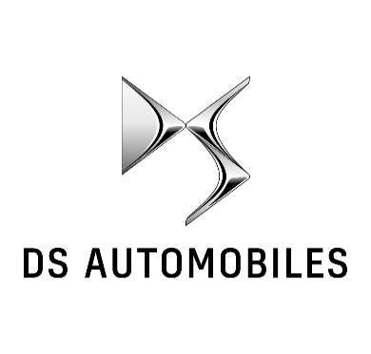
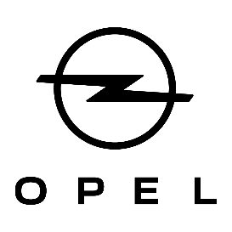

מחירון DS
מחירון OPEL



מחירון MG
מחירון IM

